Hoja 1
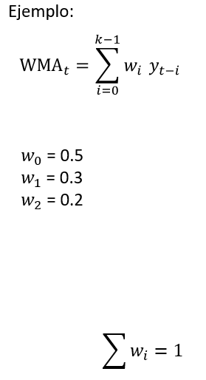
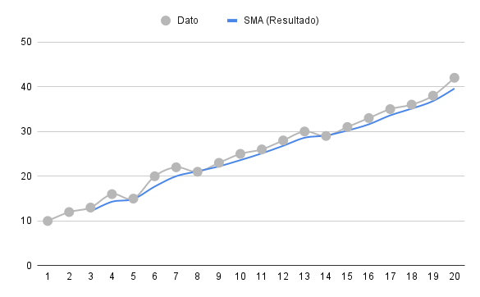
Tiempo (t) | Dato (yt​) | Cálculo (k=3) | SMA (Resultado)
1 | 10 | - | -
2 | 12 | - | -
3 | 13 | 05 * 13 + 0.3 *12 + 0.2 *10 | 12.1
4 | 16 | 05 * 16 + 0.3 *13 + 0.2 *12 | 14.3
5 | 15 | 05 * 15 + 0.3 *16 + 0.2 *13 | 14.9
6 | 20 | 05 * 20 + 0.3 *15 + 0.2 *16 | 17.7
7 | 22 | 05 * 22 + 0.3 *20 + 0.2 *15 | 20
8 | 21 | 05 * 21 + 0.3 *22 + 0.2 *20 | 21.1
9 | 23 | 05 * 23 + 0.3 *21 + 0.2 *22 | 22.2
10 | 25 | 05 * 25 + 0.3 *23 + 0.2 *21 | 23.6
11 | 26 | 05 * 26 + 0.3 *25 + 0.2 *23 | 25.1
12 | 28 | 05 * 28 + 0.3 *26 + 0.2 *25 | 26.8
13 | 30 | 05 * 30 + 0.3 *28 + 0.2 *26 | 28.6
14 | 29 | 05 * 29 + 0.3 *30 + 0.2 *28 | 29.1
15 | 31 | 05 * 31 + 0.3 *29 + 0.2 *30 | 30.2
16 | 33 | 05 * 33 + 0.3 *31 + 0.2 *29 | 31.6
17 | 35 | 05 * 35 + 0.3 *33 + 0.2 *31 | 33.6
18 | 36 | 05 * 36 + 0.3 *35 + 0.2 *33 | 35.1
19 | 38 | 05 * 38 + 0.3 *36 + 0.2 *35 | 36.8
20 | 42 | 05 * 42 + 0.3 *38 + 0.2 *36 | 39.6

